Intro
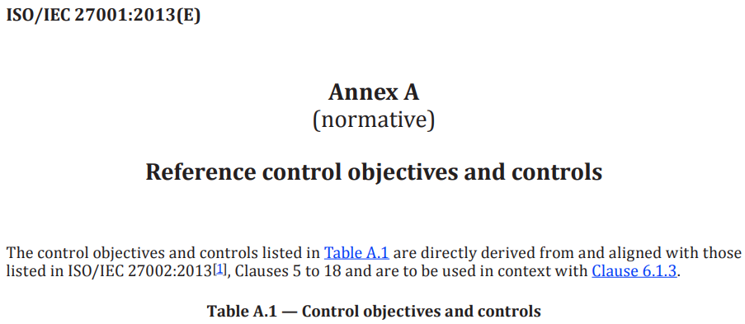

 |  |  | BÀI TẬP
PHÁT HIỆN ĐIỂM YẾU, MỐI ĐE DỌA, RỦI RO (KHẢ NĂNG XẢY RA, HỆ QUẢ)

 | Cách Chấm điểm:
 | 1)Có 14 phát hiện và không có chi tiết SAI: |  |  | 5 điểm
 | 2)Có 17 phát hiện và không có chi tiết SAI: |  |  | 6 điểm
 | 3)Có 20 phát hiện và không có chi tiết SAI: |  |  | 7 điểm
 | 4)Có 23 phát hiện và không có chi tiết SAI: |  |  | 8 điểm
 | 5)Có 26 phát hiện và không có chi tiết SAI: |  |  | 9 điểm
 | 6)Có 28 phát hiện và không có chi tiết SAI: |  |  | 9,5 điểm
 | 7)Có hơn 28 phát hiện và không có chi tiết SAI: |  |  | 10 điểm

 | (*)Yêu cầu: Tất cả 14 hạng mục trong Bảng A.1 đều phải có ít nhất 1 phát hiện khi làm bài; và
 |  | Sinh viên đọc kỹ các ví dụ minh họa trong từng SHEET và áp dụng theo khi làm bài
 |  | Sinh viên nhóm 5 đọc các ghi chú màu đỏ trong từng sheet của GV để có bài học cho lần luyện tập khác với nội dung ATTT

 | KẾT QUẢ: | 4.3 ĐIỂM (có 12 phát hiện đạt yêu cầu)

>>> | NGÀY 11/10/2024
lần 2 | KẾT QUẢ: | 9.5 ĐIỂM (có 28 phát hiện đạt yêu cầu)

 | Điểm trung bình 2 lần nộp bài: 7 điểm

 | Nhận xét lần 2:
 | Điểm có cải thiện so với lần 1, số phát hiện đạt yêu cầu tăng thêm 16 phát hiện nhưng một số phát biểu về mối đe dọa viết dài dòng, không đúng như 4 nhắc nhở của Thầy ở lần chấm điểm 1st
 | Tại Sheet A.5, nhóm vẫn phạm lỗi khi phát biểu mối đe dọa tại dòng số 23 và 41 dù đã có 4 nhắc nhở. |  |  |  | Tại Sheet A.14, A.15 và A.17 nhóm vẫn phạm lỗi khi phát biểu mối đe dọa dù đã có 4 nhắc nhở..
 | >>>Lỗi khi phát biểu mối đe dọa tái diễn nhiều lần. Nếu nhóm quá bảo thủ: không chịu sửa đổi cách viết thì sau này ra đời viết báo cáo QLRR sẽ bị doanh nghiệp bắt lỗi: hãy biết sửa đổi khi Thầy đã chỉ ra chỗ sai
 | Yêu cầu của Thầy: đọc lại những nhận xét có trong các sheet và rút ra bài học cho bản thân

 | 4 Nhắc nhở về cách viết mô tả một MỐI ĐE DỌA (Threat):
 | (*) Phát biểu về mối đe dọa không được phát biểu thay cho hệ quả - mỗi phát biểu có vai trò riêng, không làm thay cho nhau
 | (*) Phát biểu về mối đe dọa phải là một mối đe dọa chắc chắn có, không được có cụm từ 'có thể' trong phát biểu vì nó gây nghi vấn có đe dọa thực sự hay không
 | (*) Phát biểu về mối đe dọa thường là một cụm từ (tương đương một danh từ (Noun)), không nên viết thành một câu (sentence - có chủ ngữ vị ngữ)
 | (*) Xem lại các phát biểu về mối đe dọa trong giáo trình Chương 02 và trong các ví dụ minh họa ở từng sheet để khắc phục lỗi về nội dung mối đe dọa

